Parameter Eingabe & Belastungen
Eingangsparameter zur Bemessung des HBV-Einfeldträgers:
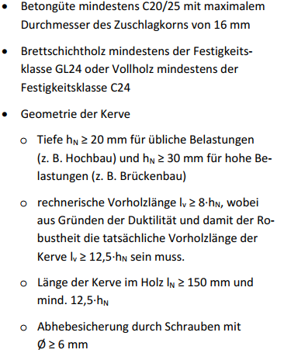
Systemabmessungen:

Feldlänge: |  | 7.50 | m

Höhe Betonquerschnitt: |  | 10.0 | cm

Höhe Holzquerschnitt: |  | 20.0 | cm

Kerventiefe: |  | 2.0 | cm

Länge der Kerve/Betonnocke: |  | 15.0 | cm

Materialeigenschaften:

Druckfestigkeitsklasse Beton: |  | C30/37

Festigkeitsklasse Holz: |  | NH C24
 |  |  |  |  |  | Quelle: Schänzlin, J.: Eurocode 5:2022 - Zur Bemessung von Holz‐Beton‐Verbunddecken. In: Tagungsband Karlsruher Tage 2018 - Holzbau. Forschung für die Praxis. Karlsruhe, 04. Oktober - 05. Oktober 2018 (2018), S. 85-103.
Zementklasse: |  | N

Belastungen pro Meter Feldlänge:

ständige Lasten:

Eigengewicht:
Betonquerschnitt: |  | 2.5 | kN/m

Holzquerschnitt: |  | 0.84 | kN/m

(Das Eigengewicht wird von RStab automatisch berücksichtigt.)

aus Ausbau:

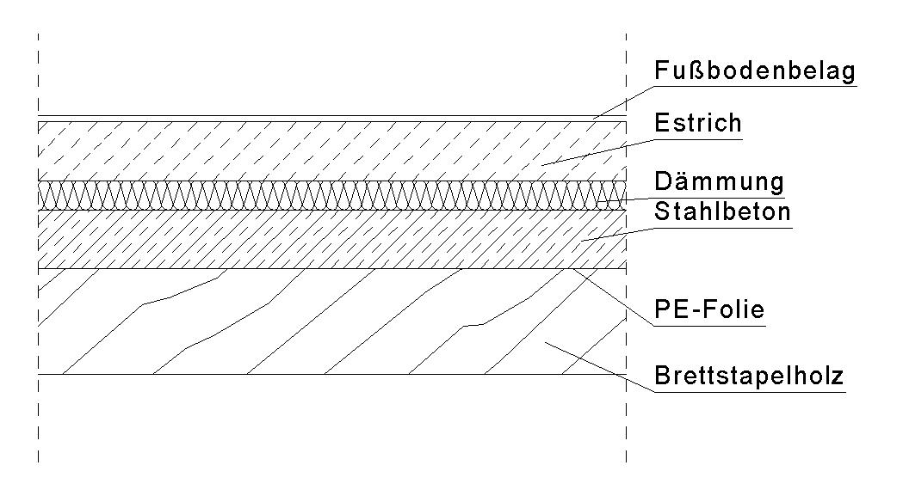
Dämmstoff: |  | Hartschaum XPS
Dämmstoffstärke: |  | 10 | cm

Dämmschicht: |  |  |  | 0.045 | kN/m

Estrich: |  | Zementestrich
Estrichstärke: |  | 10 | cm

Estrichschicht: |  |  |  | 2.2 | kN/m

Bodenbelag: |  | Kunststoffbelag

 |  |  |  | 0.15 | kN/m

Ständige Last aus Ausbau: |  |  |  | 2.40 | kN/m

(Die Lastannahmen aus Ausbau sind im Arbeitsblatt "Daten" einzusehen oder im Anhang
gemäß DIN EN 1991-1-1/NA. A.18)

 |  |  |  |  |  |  | Quelle: Eigene Darstellung
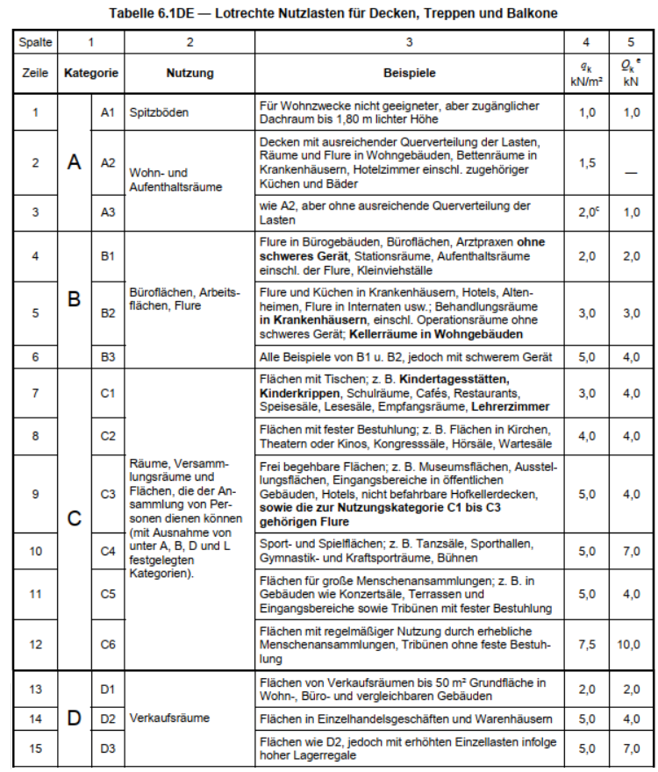
nicht-ständige Lasten:

Nutzlasten nach Kategorien:

Kategorie: |  | A2

 |  |  |  | 1.5 | kN/m

 | KLED: | mittel
 |  | (bei der Bemessung des Holzquerschnitts zu berücksichtigen)

Hinweis: Lotrechte Nutzlasten nach Kategorien nach DIN EN 1991-1-1/NA, Tab. 6.1 DE

Lasten aus leichten Trennwänden:

Last der nicht-tragenden Wand: |  | … < 3 kN/m

Trennwandzuschlag: |  |  |  | 0.8 | kN/m

(Trennwandzuschlag nach DIN EN 1991-1-1/NA, 6.3.1.2)

 |  |  |  |  |  | Quelle: DIN EN 1991-1-1/NA, Tab. 6.1 DE
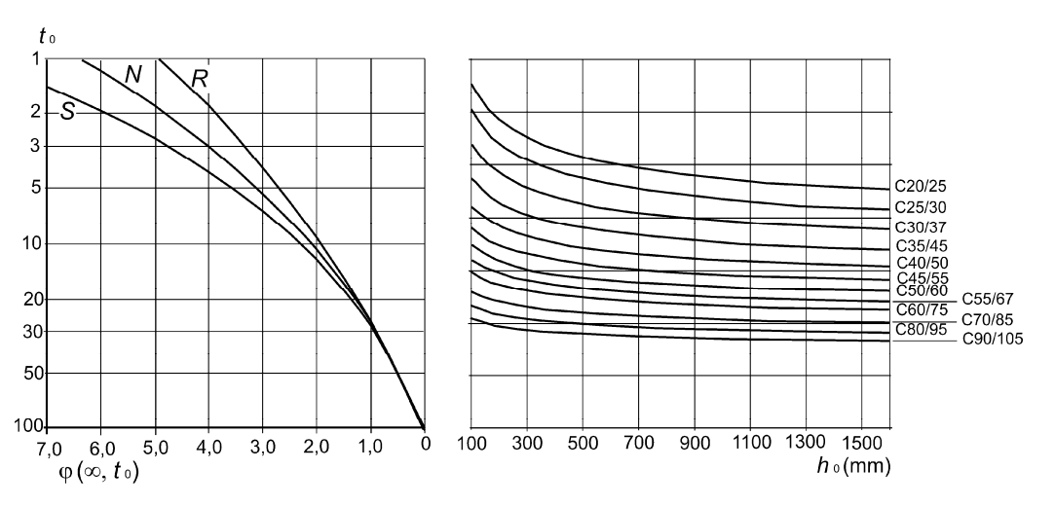

Endkriechzahl des Beton zur Erfassung des Kriechverhaltens:

Die Endkriechzahl wird nach DIN EN 1992-1-1, 3.1.4 Bild 3.1 a) unter Berücksichtigung der nötigen Rahmenbedingungen ermittelt:

Betonalter bei Belastungsbeginn t0: |  | 28 | Tage

Druckfestigkeitsklasse Beton: |  | C30/37

Zementklasse: |  | N

wirksame Querschnittsdicke h0: |  | 200 | mm

Endkriechzahl φ: |  | 2.4

 |  |  |  |  |  |  | Quelle: DIN EN 1992-1-1, 3.1.4 Bild 3.1 a)

Parameter Langzeitverhalten
Das Langzeitverhalten wird über die Lastfälle LF2 und LF4 berücksichtigt. Hier werden folgende Parameter, wie in der Dokumentation beschrieben, ergänzt:

Einfluss des Schwindens |  |  |  |  |  |  | Einfluss des Kriechens

Generierung einer Ersatzbelastung in Form einer Temperaturdifferenz, zur Berücksichtigung der Schwindeinflüsse im Obergurt: |  |  |  |  |  |  | Zur Reduktion der E-Moduli wird ein Reduktionsfaktor ermittelt, der das Kriechen des Holzes und des Betons berücksichtigt. Diese Faktoren muss dann bei RStab in dem entsprechenden Lastfall eingefügt werden. (nach CEN/TS, DIN EN 1995-1-1)

gewählter Beton: |  |  | C30/37 | mit fck= | 30.00 | N/mm2
 |  |  |  |  |  |  | Modifikation des E-Moduls: Beton |  |  |  | Modifikation des E-Moduls: Holz
Höhe des Betonquerschnitts: |  |  | 10.0 | cm
$$ΔT=\frac{ε_{cs}}{α_{T}}$$
fiktive Temperaturänderung: |  |  |  | = | 38.2 | K | Modifikationsfaktor: |  | = | 0.3426 | Modifikationsfaktor: | = | 0.5557

 |  |  |  |  |  |  | Lastfaktor: |  | = | 0.800 | Lastfaktor: | = | 0.800
Gesamtschwinddehnung εcs= |  |  |  | = | 0.3815 | ‰

 |  |  |  |  |  | (Ein negativer Wert bedeutet eine Abkühlung an der Oberseite der Platte) | Nutzungsklasse: | A2 | ψ2= | 0.3 | Visco-elastischer Kriechanteil: | = | 0.6
 |  |  |  | mit: αT= | 0.00001 | 1/K
 |  |  |  |  |  |  |  |  |  |  | Mechano-Sorptiver Kriechanteil: | = | 0.4
 | mit:
Trocknungs-schwinddehnung: |  |  |  | εcd= | 0.3315 | ‰
 |  |  |  |  |  |  | Endkriechzahl des verwendeten Betonquerschnitt: |  | ϕ= | 2.40

 | mit: | wirksame Querschnittsdicke h0= |  |  | 200 | mm

 |  |  |  | kh= | 0.85

 |  |  |  | εcd,0= | 0.39 | ‰
 |  |  |  |  |  | Für beheizte Innenräume mit einer rel. Luftfeuchte von 50% (entsprechend NKL 1)

 |  |  |  | βds= | 1.00
 |  |  |  |  |  | Für die Annahme von t=∞

Autogene Schwinddehnung:
 |  |  |  | εca= | 0.05 | ‰

Mindestbewehrung Beton
Bemessung des Betonquerschnitts hinsichtlich Robustheit und Begrenzung der Rissbreiten:

Robustheitsbewehrung As,rob (nach EC2-1-1, 9.2.1.1 (1)): |  |  |  |  |  |  | Mindestbewehrung As,min zur Begrenzung der Rissbreiten (nach CEN/TC 250/SC 5 N1189:2020):
(Bemessungsrelevanter Bereich: Auflager bis Kerve 1)
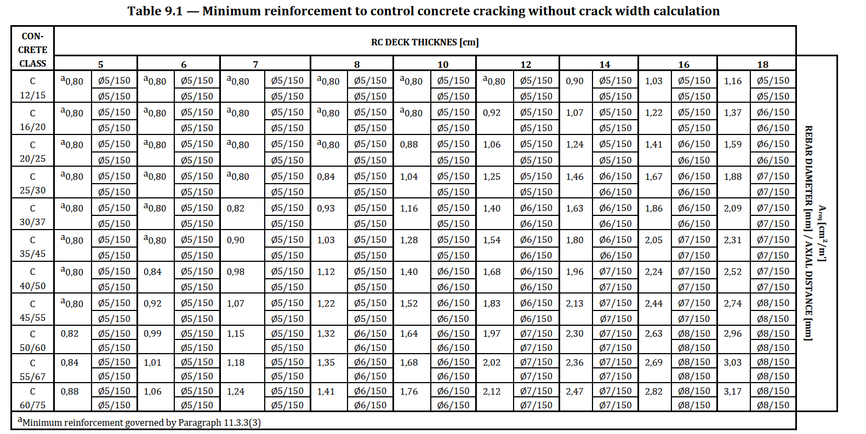
gewählter Beton: |  |  | C30/37 | mit fctm= | 2.90 | N/mm2

Querschnittsfläche des Betonquerschnitts: |  |  |  | Ac= | 0.1 | m2

 |  |  |  | = | 1.40 | cm2

mit:

Normalkraft: |  |  | N= | 0.0 | kN

Rissmoment:
(unter Berücksichtigung der Normalkraft)

 |  |  | = | 4.83 | kNm

Rissmoment: |  |  | = | 4.83 | kNm

Mittlere Betonzugfestigkeit: |  |  | fctm= | 2.9 | MN/m2

Widerstandsmoment: |  |  | wy= | 0.00167 | m3
 |  |  |  |  |  |  |  | Quelle: CEN/TC 250/SC 5 N1189:2020 Table 9.1
Hebelarm der inneren Kräfte: |  |  | = | 6.93 | cm

Statische Höhe: |  |  | d= | 7.7 | cm
mit: | cnom= | 20 | mm
 | Øs= | 6 | mm

(Die Betondeckung ist nur bei Verwendung der Expositionsklasse XC1 gültig. Bei Verwendung anderer Expositionsklassen ist diese anzupassen!)

Abstand Mindestbewehrung zur Schwerachse:
 |  |  | zs= | 1.5 | cm

